Ark1
Skema til beregning af tilskud i UFTF-puljen i Den Kommunale og Regionale Kompetencefond

Eksempel på udregning af tilskud til en uddannelse med en varighed på 11,25 md. for en pædagogmedhjælper der skal læse til pædagogisk assistent
Løngruppe 3 - Satser oktober 2019

Du kan beregne dit eget tilskud ved at udfylde de blå celler
 |  |  | kr.
Ordinær månedsløn (grundløn, funktionsløn og kvalifikationsløn med hidtidig beskæftigelsesgrad) |  |  | 24,501
Ulempegodtgørelse som ved sygdom (fast påregnelige ydelser) |  |  | 0
Særlig feriegodtgørelse | 1.95 | procent | 478
Pension se * | 0.00 | procent | 0
Ordinær månedsløn i alt |  |  | 24,979
 |  | Link til lønmagasinerne:
Uddannelsens overenskomstfastsatte månedselevløn |  | https://www.foa.dk/forbund/loen | 22,867 |  | (det årlige grundbeløb skal ganges med reguleringspct. og divideres med 12)
Pension - se * (her skal kun indtastes pension, hvis der er lokalt aftalte midler til pension under udd.) | 0.00 | procent | 0 |  | Reguleringspct. Den Regionale Kompetencefond: | 1.049075
Særlig feriegodtgørelse | 1.95 | procent | 446 |  | Reguleringspct. Den Kommunale Kompetencefond: | 1.390861
Elevløn i alt |  |  | 23,313

Difference mellem ordinær løn og elevløn |  |  | 1,666

Tilskud pr. dag |  |  | 77

Erhvervsuddannelsens varighed i mdr. | 11 |  | 238 | dage
Tilskud i alt |  |  | 18,323

* Pædagogmedhjælpere, dagplejere, omsorgsmedhjælpere og legepladsmedarbejdere har pension, hvis man er EUV1-elev - dvs. at man bibeholder sin nuværende pension under uddannelse.
Det betyder, at man ikke skal lægge pension på den ordinære løn og elevlønnen.
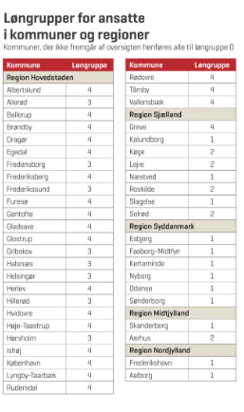

 |  | Udregning af uddannelses varighed:
 |  | Udregnes i måneder (dage tælles som kalenderdage - ikke skoledage)
 |  | Eks.: Udd. start 1. januar 2017 slut 20. marts 2020 = 36 mdr. og 20 dage = 38,75 mdr.

 |  | Udregning af tilskudsdage:
 |  | Varighed i måneder *160,33/7,4 = antal tilskudsdage (afrund til nærmeste hele)
 |  | Eks. 14,75 * 160,33/7,4 = 320 tilskudsdage

 |  | AUB:
 |  | Vær opmærksom på, at der kan søges AUB-tilskud for skoleugerne
 |  | https://indberet.virk.dk/myndigheder/stat/AUB/AERs_loenrefusion

 |  | OBS Der er nu mulighed for at søge tilskud for voksenelever i praktik efter særlige regler
 |  | https://voksenlaerling.nu/Guide-til-virksomhed

